標準的な建築価額
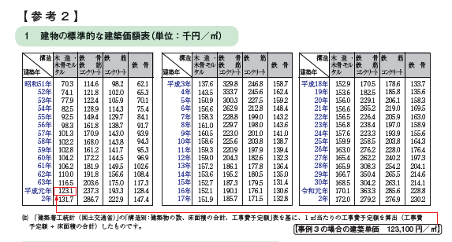
■標準的な建築価額による建物の取得価額の計算表

 | ① | 建築年月日 | 1989-03-03
 | ② | 建築単価(円) | 123,100 | →→→→→→→→→→→→
 | ③ | 床面積(㎡) | 200
 | ④ | 建物の取得価額(②×③) | 24,620,000

■売却した建物が購入時点で中古建物の場合

 | ⑤ | 建物の購入した年月日 | 1993-12-01

 | ⑥ | 償却率(耐用年数) | 0.031(33年) 木造 | → | 償却率 | 0.031
 |  |  | 0.031
 | ⑦ | 建築年月日から購入日までの経過年数 | 5 |  | 経過年 | 4 | 年 | →→→→→→→→→→→→→→→→→→→→→→→→→→→ | 4 | 年
 |  |  |  |  | 経過月 | 8 | ヶ月 | →6ヶ月以上の端数は1年とし、6ヶ月末満は切り捨て。→→ | 1 | 年
 | ⑧ | 建物の取得価額×0.9(④×0.9) | 22,158,000
 | ⑨ | 購入日までの減価償却(⑧×⑥×⑦) | 3,434,490 |  |  |  |  |  | 5 | 年 | →減価償却費計算上の経過年数

 | ⑩ | 中古建物の場合の取得価額(④－⑨) | 21,185,510

